画面遷移図
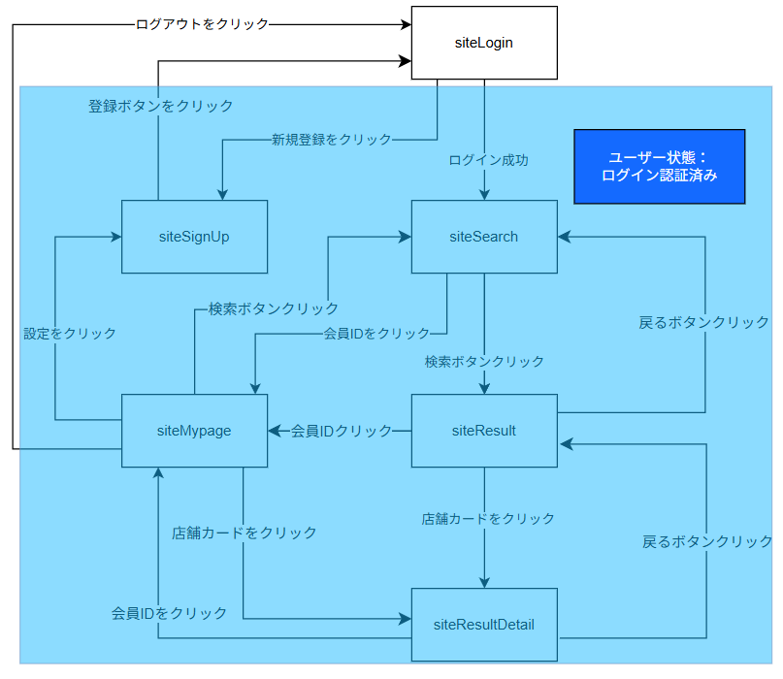

遷移先がない
一画面ずつ確認

